2026_BRM328
 | 2026 |  |  |  |  |  |  |  | ver.2.0.3
 | BRM328近畿200km守口_のぼらないブルべ_自転車道とひこうきと_春 |  |  |  |  |  |  |  | 2026-03-23 | 8:53:00
No | 形状 | 信号 | ポイント | 標識 | ポイント までの 道路 | ポイント までの 区間距離 | 累計 距離 | 区間後 進路 | 備考 | チェック 間距離
1 |  |  | スタート たきい公園 |  |  | 0.0 | 0.0 | 直進 | 04:20 受付開始 04:40 ブリーフィング 04:50 装備チェック 05:00 スタート(有人受付) 05:00スタート基準 | 0.0
2 | ┳ |  |  |  |  | 0.05 | 0.05 |  | 突き当り正面がゴール受付の建物です
3 | ╋ | S |  |  |  | 0.10 | 0.15 |  | 一方通行道路逆走(自転車を除く)、キープレフト
4 | ╋ | S | 太子橋 |  |  | 0.45 | 0.60
5 | ┏ |  |  |  |  | 0.20 | 0.80 | 道なり
6 | Y |  |  |  |  | 0.10 | 0.90 |  | 側道のゲートをくぐらずに淀川左岸堤防へ坂を上る
7 | ʎ |  |  |  |  | 0.00 | 0.90 |  | 堤防道路へUターン
8 | ┳ |  |  |  |  | 0.10 | 1.00 |  | 左折して豊里大橋歩道へ (東側歩道工事通行止めのため西側歩道を通行)
9 | ┫ |  |  |  |  | 0.60 | 1.60 |  | 豊里大橋を渡り切り堤防道路へ
10 | Y |  |  |  |  | 0.10 | 1.70 |  | 河川敷道路へ下る
11 | ʎ |  |  |  |  | 0.10 | 1.80 |  | 合流
12 | I |  |  |  |  |  | 1.80 |  | 淀川河川敷を通るルートです。 (信号、車の通行は無いですが多数の自転車ゲートが有ります、自転車ゲートはフレームやディレーラーを傷付けることが有ります、歩行者優先で注意して通行ください、基本は押し歩きでゆっくりと。)
13 | П |  |  |  |  | 9.1 | 10.9 |  | 突き当り右Uターンして坂をのぼる
14 | ʎ |  |  |  |  | 0.2 | 11.1 |  | 自転車ゲートをくぐり左Uターン
15 | ╋ | S | 淀川大橋北詰 |  | 西中島福村線 | 0.1 | 11.2 |  | 信号直進し堤防道路へのぼる
16 | ┳ | S | 伝法大橋北詰 |  | 西中島福村線 | 2.0 | 13.2 |  | 伝法大橋は歩道が狭いため車道走行
17 | ╋ | S | 伝法大橋南詰 |  | R43 | 0.8 | 14.0 |  | 交差点の向かいに渡り横断歩道から右折
18 | ╋ |  |  |  |  | 0.0 | 14.0 |  | 渡ったら階段が、2段階下りその後上り (階段通行は必ず押し歩きしてください転倒･落車の危険あり)
19 | ┣ | S |  |  |  | 3.9 | 17.9 |  | 淀川堤防道路を進み信号の後も歩道を直進
20 | I |  |  |  |  | 0.4 | 18.3 |  | 常吉大橋は車道は自転車通行不可のため歩道通行 のぼり･くだり区間は押し歩き
21 | ┣ | S |  |  | 常吉大橋歩道 | 0.7 | 19.0
22 | ╋ | S |  |  |  | 0.6 | 19.6
23 | I |  | ＰＣ１ ローソン舞洲スポーツアイランド店 |  | 舞洲6路線 | 0.15 | 19.75 | 右側 | レシート取得 通過時刻を自分で記入 (レジが混んでいる場合はフォトでも可、店舗前で自転車撮影) 参考タイム 07:00 | 19.75
24 | ╋ | S |  |  |  | 0.15 | 19.90
25 | ┳ |  |  |  |  | 0.6 | 20.5 |  | 左折後、早い目に歩道に入る
26 | I |  |  |  |  | 0.4 | 20.9 |  | 常吉大橋は車道は自転車通行不可のため歩道通行
27 | ╋ | S |  |  |  | 0.7 | 21.6 |  | 信号渡り左側道に入ると公衆トイレあり
28 | I |  |  |  |  | 0.1 | 21.7 |  | 歩道のまま直進、堤防道路へ
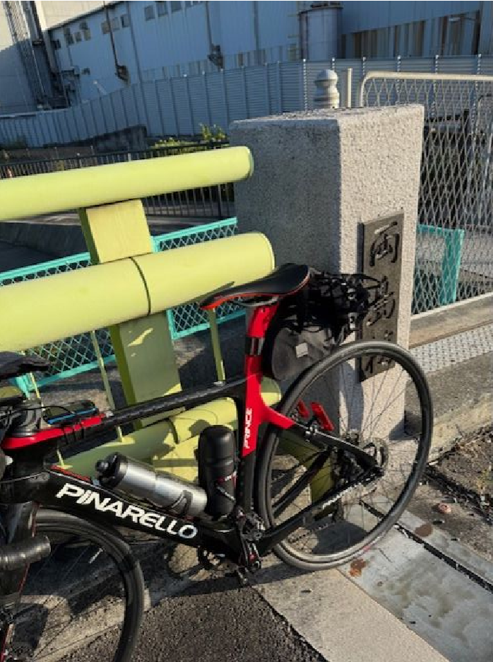
29 |  |  |  |  |  | 3.8 | 25.5 |  | 階段が、1段階下りその後2段階上り (階段通行は必ず押し歩きしてください転倒･落車の危険あり)
30 | ╋ | S | 伝法大橋南詰 |  |  | 0.1 | 25.6 |  | 伝法大橋は歩道が狭いため車道走行
31 | ╋ | S | 福町南 |  | R43 | 1.0 | 26.6 |  | 高架道路をくぐりながら鋭角に左折
32 | Y |  |  |  |  | 0.1 | 26.7
33 | ┫ |  | ＰＣ２ 「両島橋」フォトコントロール |  |  | 1.2 | 27.9 | 左側 引き返す | フォトコントロール 自転車と背景を撮影 参考タイム 7:24 | 8.2 | ⇒
34 | ┣ |  |  |  |  | 0.4 | 28.3 |  | 自転車･歩行者専用道路へ入る |  | ⇒
35 | ┫ |  |  |  | 大野川緑陰道路 (おおのがわりょくいんどうろ) | 3.4 | 31.7 |  | 大野川緑陰道路は、歩道と自転車道が分かれています必ず自転車道を通ってください。歩行者･ランナー･犬の散歩等に注意!時節柄酔っ払いが飛び出てくるかもしれません。桜並木を楽しみながらゆっくりと走行ください。 一般道へのぼる |  |  | 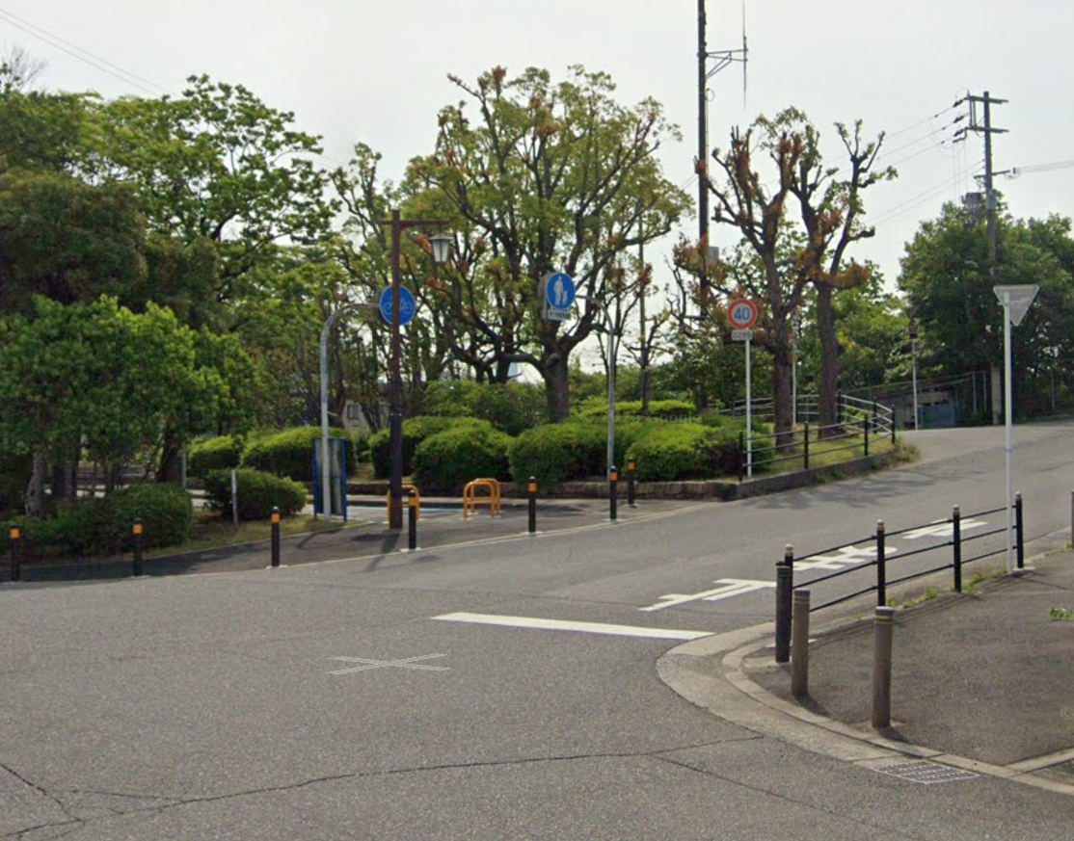
36 | ╋ | S |  |  |  | 0.1 | 31.8
37 | ┳ |  |  |  |  | 0.6 | 32.4
38 | ┳ |  |  |  |  | 0.2 | 32.6
39 | ┳ |  |  |  |  | 0.0 | 32.6 |  | 自転車道へ
40 | Y |  |  |  | なにわ自転車道 | 3.1 | 35.7 |  | 左手対岸ににシオノギ製薬を見て土手にのぼる
41 |  |  |  |  |  | 0.1 | 35.8 |  | 道なり左折（行きはフォトコン無し）、大豊橋の歩道渡る
42 | ┫ |  |  |  |  | 0.1 | 35.9 |  | 橋を渡り切ったら左折し階段を下りる(自転車担ぎで)
43 | ┣ |  |  |  |  | 0.2 | 36.1 |  | 右折し少しだけ未舗装路あり、旧猪名川を進む
44 | ʎ |  |  |  |  | 0.7 | 36.8 |  | 車道に出て直進
45 |  |  |  |  |  | 0.8 | 37.6 |  | 道なり小さい橋を2つ渡る（ゴリラ像あり）
46 | I |  |  |  |  | 0.3 | 37.9 |  | 名神高速下の小さいトンネルをくぐる(対向車注意)
47 | I |  |  |  |  | 0.3 | 38.2 |  | 今在家公園沿いに左折
48 | ┳ |  |  |  |  | 0.1 | 38.3 |  | 右折し堤防道路へ出る
49 | ┫ |  |  |  | 猪名川CR | 1.9 | 40.2 |  | 左折し千里川を渡る
50 |  |  |  |  | 猪名川CR | 3.1 | 43.3 |  | 左Uターンし土手から河川敷へ下る
51 |  |  |  |  | 猪名川CR | 0.05 | 43.35 |  | 道に砂が浮いている、速度ゆっくりと (下り坂から直ぐカーブとなるので注意)
52 |  |  |  |  | 猪名川CR | 0.05 | 43.40 |  | 道に砂が浮いている、速度ゆっくりと
53 | ┫ |  |  |  | 猪名川CR | 3.4 | 46.8 |  | 直進でも可（直進して右手にトイレあり）
54 |  |  |  |  | 猪名川CR | 0.1 | 46.9 |  | 道なり右カーブ
55 | Y |  |  |  | 猪名川CR | 1.6 | 48.5 |  | 坂をのぼり堤防上へ
56 | ╋ | S | 呉服橋東詰 |  | 猪名川CR | 0.6 | 49.1 |  | 信号をコの字状に渡る
57 | I |  |  |  | 猪名川CR | 0.0 | 49.1 |  | 渡ったらまた自転車道へ
58 | ╋ | S | 絹延橋 |  | 猪名川CR | 0.9 | 50.0 |  | 信号をコの字状に渡る
59 | I |  |  |  | 猪名川CR | 0.0 | 50.0 |  | 渡ったらまた自転車道へ
60 | Y |  |  |  | 猪名川CR | 0.5 | 50.5 |  | 一般道へ出る
61 | ┳ |  |  |  | 猪名川CR | 0.3 | 50.8
62 | I |  | PC３ セブンイレブン池田古江町店 | ○ | R173 | 0.35 | 51.15 | 左側 | レシート取得 通過時刻を自分で記入 (レジが混んでいる場合はフォトでも可、店舗前で自転車撮影) 参考タイム 08:33 | 23.25
63 | ┣ |  |  |  | R173 | 0.35 | 51.50 |  | 行きは車道でも良いが戻りは歩道走行(反対車線に渡れない)
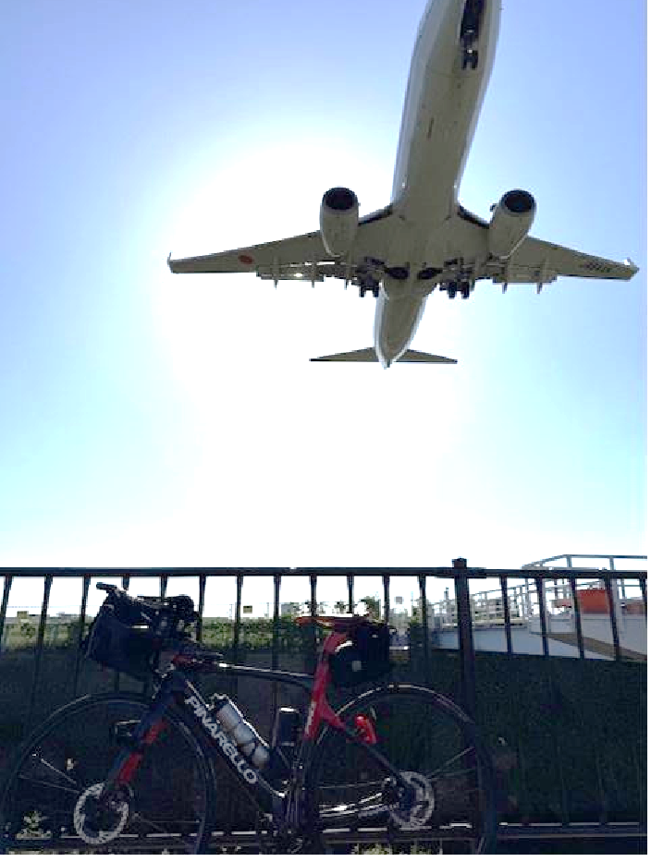
64 | H |  |  |  | 猪名川CR | 9.9 | 61.4 | ⏋ | 帰りはここまで行きと同様引き返し、車道に出る
65 | I |  |  |  |  | 0.7 | 62.1 |  | 原田大橋を渡り歩道へUターン
66 | ┣ |  |  |  |  | 0.0 | 62.1 |  | 千里川に沿って右折
67 | I |  | PC４ 自転車とひこうき フォトコントロール |  |  | 0.3 | 62.4 | 右側 折り返し | フォトコントロール 自転車と背景を撮影 参考タイム 09:08 自転車とひこうきを撮影 | 11.3 | ⇒
68 | ┳ |  |  |  |  | 0.2 | 62.6 |  | 歩道を左折
69 | ┣ |  |  |  |  | 0.1 | 62.7 |  | 右折し車道を渡る
70 | Y |  |  |  |  | 0.1 | 62.8 |  | ここからしばらく未舗装路あり
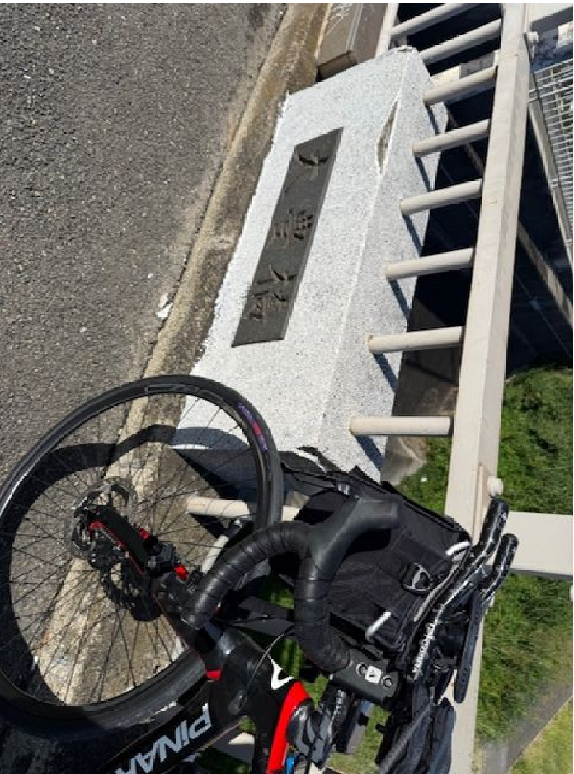
71 | ┣ |  |  |  |  | 0.1 | 62.9 |  | 元のCRへ合流
72 |  |  |  |  | 猪名川CR | 4.5 | 67.4 |  | ここまで往路と同じ道を引き返す
73 | ┏ |  | PC５ 大豊橋 フォトコントロール |  |  | 0.0 | 67.4 | 右側 | フォトコントロール 自転車と背景を撮影 参考タイム 09:28 | 5.0 | ⇒
74 | ʎ |  |  |  |  | 0.1 | 67.5 |  | 土手を下り右Uターン
75 | ┳ | S |  |  | なにわ自転車道 | 10.9 | 78.4 |  | 突き当り、押しボタン信号をわたり淀川堤防へ上る
76 | ʎ |  |  |  |  | 0.5 | 78.9 |  | 右Uターンして河川敷へ
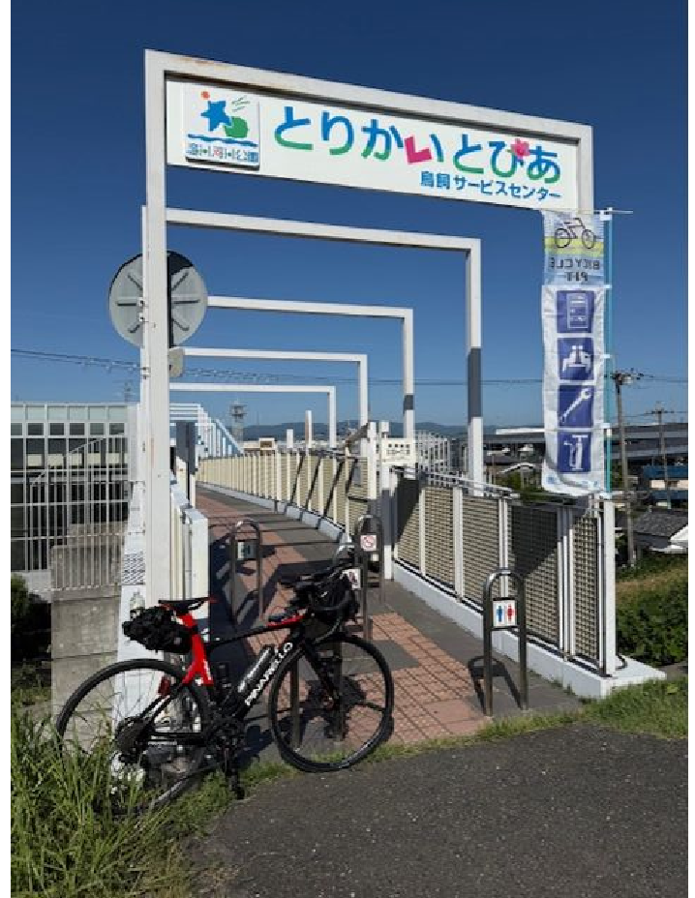
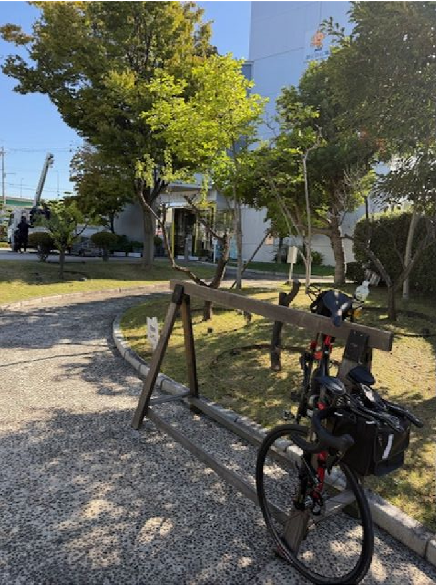
77 | ʎ |  |  |  |  | 0.1 | 79.0 |  | 左Uターンしてゲートくぐる
78 | Y |  |  |  | 淀川右岸CR | 3.4 | 82.4 |  | 土手を上る
79 | I |  | PC６ とりかいとぴあ フォトコントロール |  |  | 0.1 | 82.5 | 左側 | フォトコントロール 自転車と背景を撮影 参考タイム 10:32 | 15.1 | ⇒
80 | Y |  |  |  |  | 0.0 | 82.5 |  | 高架道路下をくぐる
81 | ʎ |  |  |  |  | 0.2 | 82.7 |  | 右Uターンして河川敷へ
82 | ʎ |  |  |  |  | 0.1 | 82.8 |  | 左Uターンしてゲートくぐる |  |  |  |  |  |  | トイレの使用は回り込んで
83 | Y |  |  |  | 淀川右岸CR | 16.0 | 98.8 |  | 土手をのぼる |  |  |  |  |  |  | 正面玄関から
84 | ʎ |  |  |  |  | 0.1 | 98.9 |  | 左Uターンして信号待ち
85 | ┳ | S | 山崎 |  |  | 0.0 | 98.9 |  | 信号を渡り坂を下る
86 | ┣ |  |  |  |  | 0.1 | 99.0 |  | 高架道路下をくぐりすぐ右折
87 | ┳ |  |  |  |  | 0.2 | 99.2
88 | ┳ | S | 調子二丁目 |  | F67、F10 | 2.7 | 101.9
89 |  | S | 調子八角 |  | R478 | 0.05 | 101.95 |  | 鋭角に右折
90 | I |  | PC７ ファミリーマート長岡京調子店 |  | F204 | 0.05 | 102.0 | 右側 | レシート取得 通過時刻を自分で記入 参考タイム 11:48 | 19.5
91 |  | S |  |  | F204 | 2.2 | 104.2
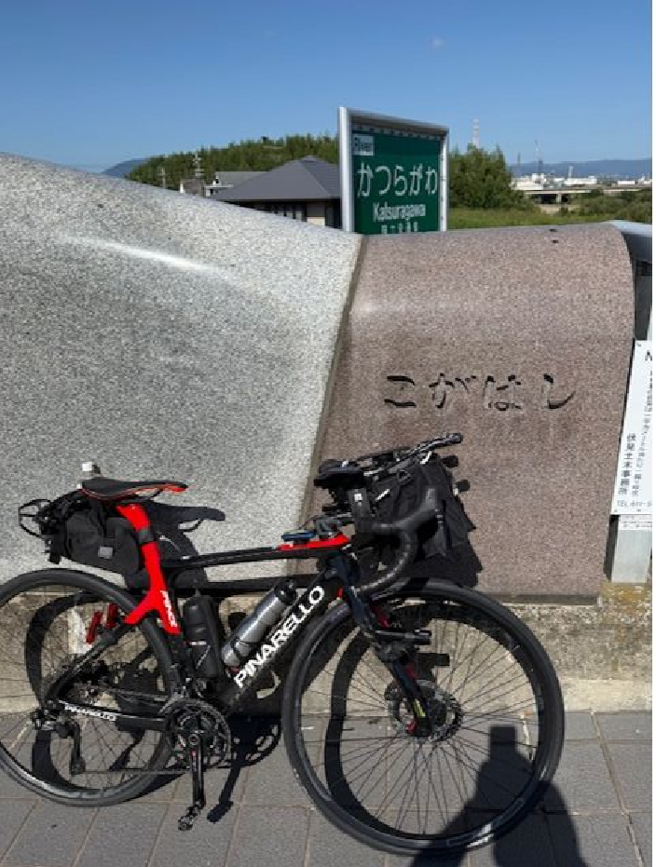
92 |  |  |  |  | F123 | 1.5 | 105.7 |  | 左カーブ途中で自転車道へ（対向車注意！）
93 | ʎ |  |  |  | CR | 1.2 | 106.9 |  | ゲートをくぐり車道に合流
94 | ┳ |  | PC８ 久我橋(こがはし) フォトコントロール |  |  | 2.1 | 109.0 | 正面 | フォトコントロール 自転車と背景を撮影 参考タイム 12:16 | 7.0 | ⇒
95 | ╋ |  |  |  | F202 | 0.3 | 109.3 |  | 久我橋を渡り交差点先のCRに入る
96 |  |  |  |  | 桂川CR (京奈和自転車道) | 4.0 | 113.3 |  | 道なり左カーブ、橋を渡る
97 |  |  |  |  | 桂川CR (京奈和自転車道) | 0.1 | 113.4 |  | 道なり右カーブ
98 | ʎ |  |  |  | 桂川CR (京奈和自転車道) | 0.8 | 114.2 |  | 右Uターンして河川敷へ
99 | ʎ |  |  |  | 桂川CR (京奈和自転車道) | 0.05 | 114.25 |  | 左Uターンしてゲートくぐる
100 |  |  |  |  | 桂川CR (京奈和自転車道) | 0.05 | 114.30 |  | 道なり左カーブ
101 |  |  |  |  | 桂川CR (京奈和自転車道) | 0.1 | 114.4 |  | 道なり右カーブ
102 | ╋ |  |  |  | 桂川CR (京奈和自転車道) | 1.2 | 115.6 |  | 歩道のまま左折
103 | ╋ |  |  |  | 桂川CR (京奈和自転車道) | 0.5 | 116.1 |  | 橋を渡り、鋭角に左折
104 |  |  |  |  | 桂川CR (京奈和自転車道) | 0.1 | 116.2 |  | 道なり左カーブ、高架くぐる
105 | ┣ |  |  |  | 桂川CR (京奈和自転車道) | 1.7 | 117.9 |  | 右折北河原人道橋を渡る
106 | ┳ |  |  |  | 桂川CR (京奈和自転車道) | 0.1 | 118.0 |  | 下りながらのカーブ注意
107 | ┳ |  |  |  | 桂川CR (京奈和自転車道) | 2.5 | 120.5 |  | CR終点(京奈和自転車道起点)で左折
108 | ╋ |  | PC９ 阪急嵐山駅 フォトコントロール |  |  | 0.1 | 120.6 | 左側 | フォトコントロール 自転車と背景を撮影 参考タイム 13:04 | 11.6
109 | ┳ |  |  |  | F134、F29 | 0.2 | 120.8
110 | ╋ | S | 渡月橋 |  | F29 | 0.6 | 121.4 |  | 直進は歩行者天国の場合あり、人も車も多し
111 | ┫ |  |  |  | F29 | 0.3 | 121.7
112 | ┓ |  |  |  |  | 0.3 | 122.0
113 | ┳ |  |  |  | F135 | 0.2 | 122.2 |  | 突き当りは嵯峨嵐山駅･トロッコ嵐山駅
114 | ┫ |  |  |  |  | 0.1 | 122.3
115 | I |  |  |  |  | 0.1 | 122.4 |  | 狭い踏切を横断
116 | ┳ |  |  |  |  | 0.2 | 122.6 | ⏋ | 突き当り左折すぐ右折
117 | ┳ |  |  |  |  | 0.1 | 122.7 |  | 歩道を右折
118 | ┻ | S |  |  | 丸太町通 | 0.1 | 122.8 |  | 信号を渡り車道へ
119 | I | S | 妙心寺前 |  | 丸太町通 | 3.3 | 126.1
120 | ╋ | S |  |  | 丸太町通 | 5.0 | 131.1 |  | 川端通りに出て右折
121 | I |  | PC１０ ローソン川端二条店 |  | 川端通 | 0.3 | 131.4 | 左側 | レシート取得 通過時刻を自分で記入 (レジが混んでいる場合はフォトでも可、店舗前で自転車撮影) 参考タイム 13:44 | 10.8
122 | ╋ | S | 川端二条 |  | 川端通 | 0.2 | 131.6 |  | 交差点信号渡らず右折し鴨川河川敷へ
123 | ┣ |  |  |  |  | 0.0 | 131.6 |  | 歩道から河川敷に降りる
124 | ʎ |  |  |  |  | 0.1 | 131.7 |  | 左UターンしてCRへ
125 | ʎ |  |  |  | 鴨川左岸CR | 3.0 | 134.7 |  | 左Uターンして土手をのぼる
126 | ʎ |  |  |  | 鴨川左岸CR | 0.0 | 134.7 |  | 右Uターンして土手をのぼる
127 | ┳ |  |  |  | 鴨川左岸CR | 0.2 | 134.9 |  | 歩道のまま塩小路橋渡る
128 | ┣ |  |  |  |  | 0.1 | 135.0 |  | 歩道から河川敷に下る
129 | ʎ |  |  |  | 鴨川右岸CR | 0.1 | 135.1 |  | 左UターンしてCRへ
130 | П |  |  |  | 鴨川右岸CR | 3.1 | 138.2 |  | 右Uターンして土手へ上る
131 | ʎ |  |  |  | 鴨川右岸CR | 0.1 | 138.3 |  | 左Uターンして土手を進む
132 | ╋ |  |  |  |  | 0.4 | 138.7 |  | 左折して竹田橋渡る
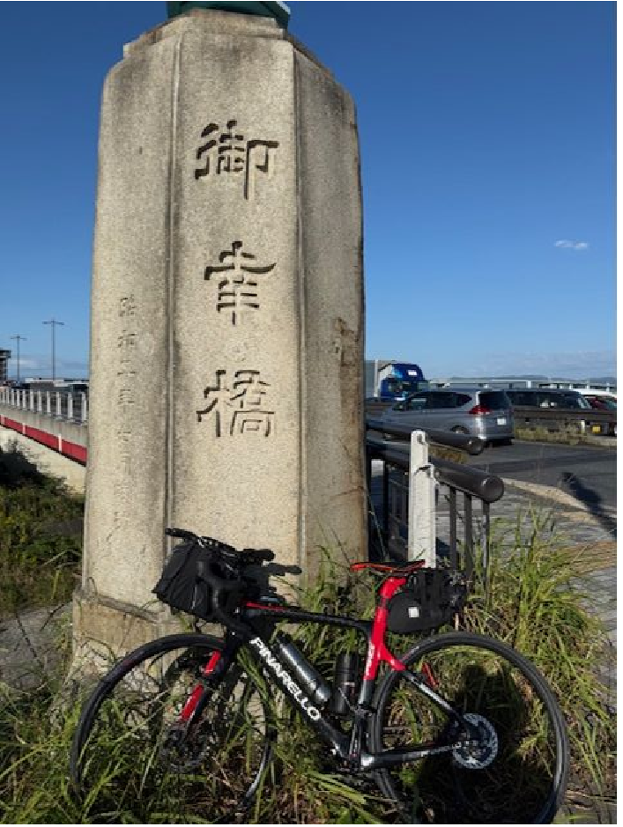
133 | ┳ |  |  |  |  | 0.1 | 138.8
134 | ┓ |  |  |  |  | 0.5 | 139.3 |  | 高架を２つくぐり自転車道へ
135 | П |  |  |  | 鴨川左岸CR (京奈和自転車道) | 7.33 | 146.63 |  | 左Uターンして土手へ上る
136 | П |  |  |  | 鴨川左岸CR (京奈和自転車道) | 0.04 | 146.67 |  | 右Uターンして土手を進む
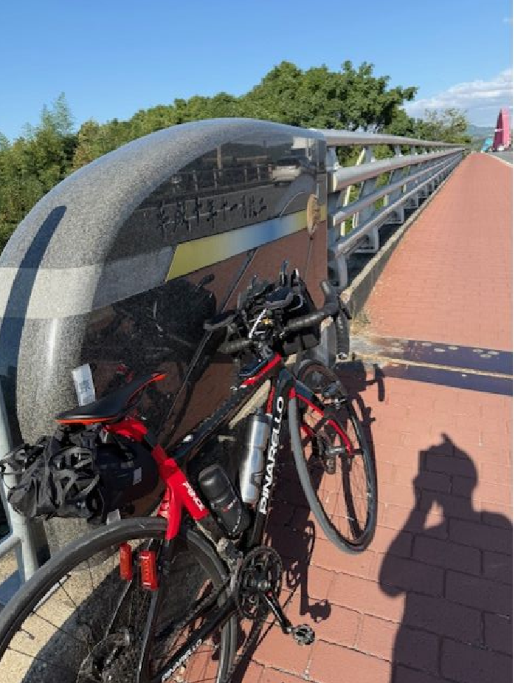
137 | Λ |  |  |  | 鴨川左岸CR (京奈和自転車道) | 1.9 | 148.6 |  | 鋭角左カーブ
138 | ┳ |  |  |  | 鴨川左岸CR (京奈和自転車道) | 0.3 | 148.9 |  | 右折し御幸橋歩道へ
139 | ╋ | S | PC１１ 御幸橋①(ごこうばし) フォトコントロール |  | F13 | 0.7 | 149.6 | 右側 | フォトコントロール 自転車と背景を撮影 参考タイム 15:00 | 18.2 | ⇒
140 | ╋ |  | PC１２ 山城大橋 フォトコントロール |  | 木津川CR (京奈和自転車道) | 13.1 | 162.7 | 左側 | フォトコントロール 自転車と背景を撮影 参考タイム 15:52 折り返し地点右折400m先にﾌｧﾐﾘｰﾏｰﾄ京田辺草内店あり | 13.1 | ⇒ | ⇒ | ⇒ | ⇒ | ⇒ | ⇒
141 | ╋ | S | PC１３ 御幸橋②(ごこうばし) フォトコントロール |  | 木津川CR (京奈和自転車道) | 13.2 | 175.9 | 右側 | フォトコントロール 自転車と背景を撮影 参考タイム 16:44 | 13.2 | ⇒
142 | ╋ |  | （豊里大橋手前） |  | 淀川CR (京奈和自転車道) | 23.9 | 199.8 |  | 淀川河川敷を通るルートです。 (信号、車の通行は無いですが多数の自転車ゲートが有ります、自転車ゲートはフレームやディレーラーを傷付けることが有ります、歩行者優先で注意して通行ください、基本は押し歩きでゆっくりと。) |  | 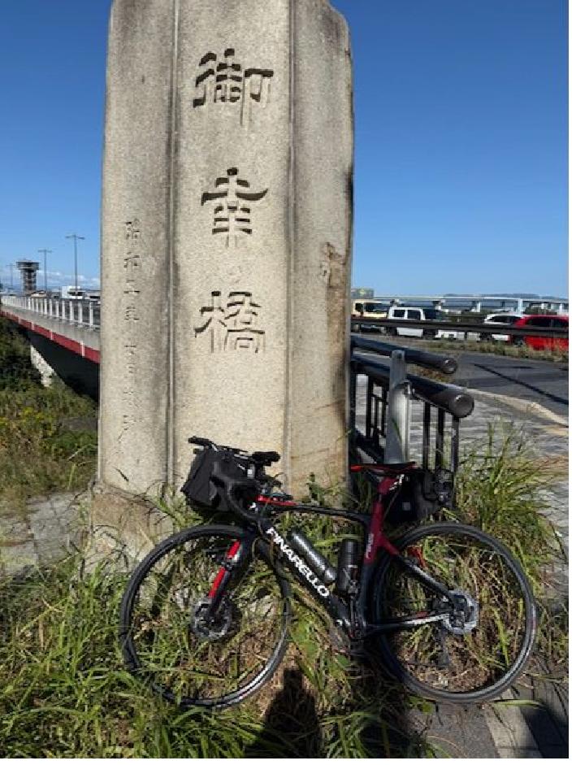
143 | ʎ |  |  |  |  | 0.1 | 199.9 |  | 一般道へ下る
144 |  |  |  |  |  | 0.2 | 200.1 |  | 高架くぐってから道なり左カーブ
145 | ╋ | S | 太子橋 |  |  | 0.4 | 200.5
146 |  |  | ゴール セブンイレブン守口京阪本通店 |  |  | 0.0 | 200.5 | 左側 | レシート取得 通過時刻を自分で記入 OPEN 10:53～CLOSE 18:30 店を出て歩道を西へ進む | 24.6
147 | ╋ | S | 京阪本通１ |  |  | 0.1 | 200.6 |  | 歩道のまま右に進む
148 | ╋ | S |  |  |  | 0.1 | 200.7 |  | 信号を渡る
149 | ╋ |  |  |  |  | 0.0 | 200.7 |  | 一方通行(自転車を除く)注意！ キープレフトで走行
150 | ┳ |  |  |  |  | 0.5 | 201.2
151 | ┫ |  |  |  |  | 0.1 | 201.3
152 | I |  | ゴール受付 守口市中部エリアコミュニティーセンター (守口市役所B1F) 会議室１ 受付開始 12:00頃～21:50 21:55頃 撤収 |  |  | 0.1 | 201.4 | 左側 | 守口市役所南側･駐輪場に自転車を止め(施錠必須) 市役所南出入口から入り、階段かエレベーターで 地下１階に降りる 中部エリアコミュニティセンター の会議室１で受付 | 0.9

 |  |  |  |  |  |  |  |  |  |  |  |  |  |  |  |  |  | 8 | 108km | 12/7/25 | 12/7/25
 |  |  |  |  |  |  |  |  |  |  |  |  |  |  |  |  |  | 9 | 120km | 12/7/25 | 12/7/25
 |  |  |  |  |  |  |  |  |  |  |  |  |  |  |  |  | ⏋ | 10 | 131km | 12/7/25 | 12/7/25
 |  |  |  |  |  |  |  |  |  |  |  |  |  |  |  |  |  | 11 | 149km | 12/7/25 | 12/7/25
 |  |  |  |  |  |  |  |  |  |  |  |  |  |  |  |  | ⎾ | 12 | 162km | 12/7/25 | 12/7/25
 |  |  |  |  |  |  |  |  |  |  |  |  |  |  |  |  |  | 13 | 175km | 12/7/25 | 12/7/25
 |  |  |  |  |  |  |  |  |  |  |  |  |  |  |  |  |  | ゴール | 200km | 12/7/25 | 12/7/25

